시중가 근거서류
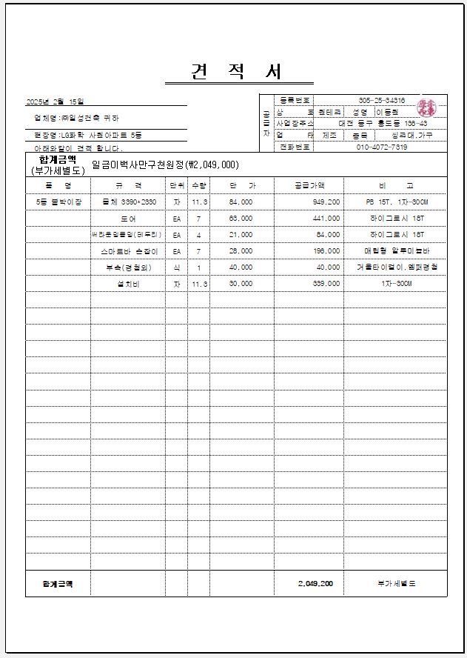
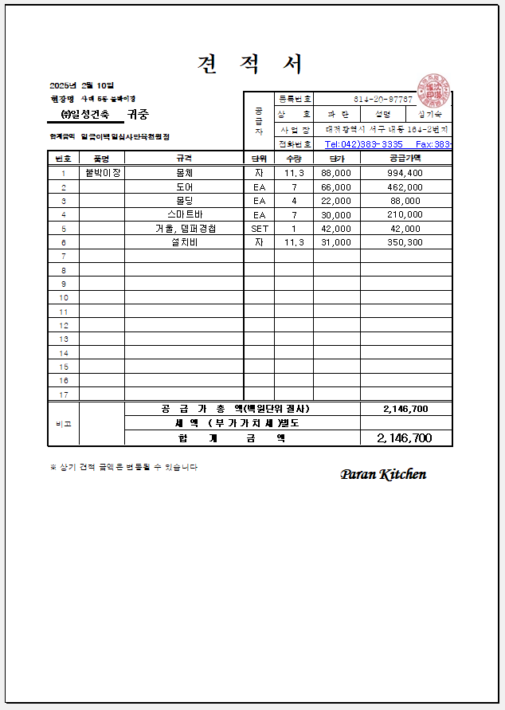
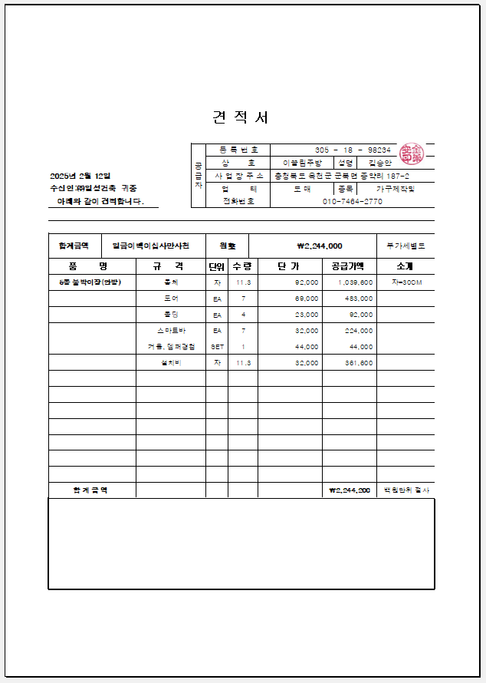
■ 붙박이장 전문업체 견적서(999999)
코드 | 품목 | 규격 | 단가 | 적용기준
999999 | 붙박이장 | 도면참도 | 2,049,000 | 시중가

<첨부_가구 전문업체 견적서>

도면(5동 붙박이장)
